Piegatura
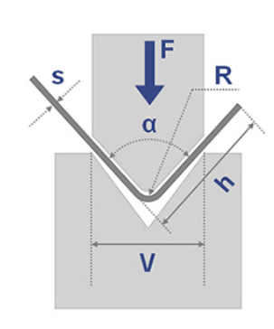
PIEGATURA LAMIERE

Spessore lamiera Sp | 3 | mm |  |  |  | Spessore lamiera Sp | 3 | mm
UTS=Rm materiale | 200 | N/mm2 |  |  |  | UTS=Rm materiale | 200 | N/mm2
Apertura matrice W | 80 | mm |  |  |  | Apertura matrice W | 10 | mm
Angolo piegatura | 90 | ° |  |  |  | Angolo piegatura | 90 | °
Larghezza lamiera l | 100 | mm |  |  |  | Larghezza lamiera l | 100 | mm

Forza piegatura
K piegatura a V | 1.33 |  | K piegatura a U | 2.6 |  | K piegatura a L | 0.34
Forza piegatura | 2992.5 | N | Forza piegatura | 5850 | N | Forza piegatura | 6120 | N
 | 305 | Kg |  | 596 | Kg |  | 624 | Kg

Cilindro pneumatico
Pressione | 6 | bar | Pressione | 6 | bar | Pressione | 6 | bar
Area | 0.0049875 | m2 | Area | 0.00975 | m2 | Area | 0.0102 | m2
Diametro | 80 | mm | Diametro | 111 | mm | Diametro | 114 | mm



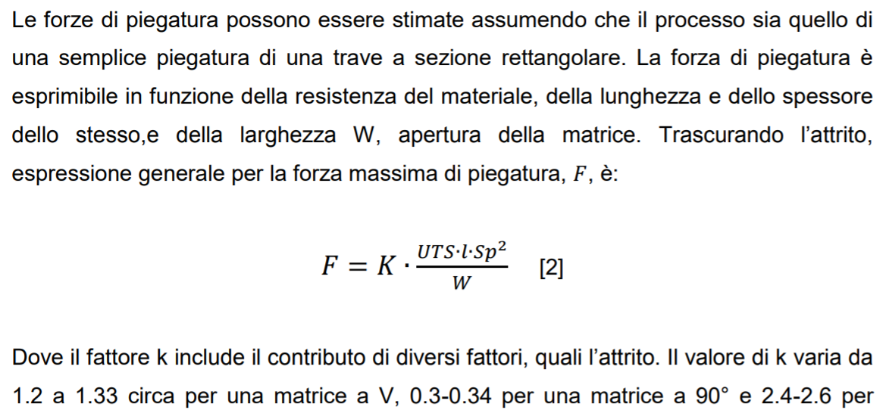

una matrice a U

Tranciatura
TRANCIATURA LAMIERE
Tranciatura e punzonatura sono lavorazioni che sollecitano la lamiera tra due utensili (punzone e matrice) che hanno taglienti sagomati e che fratturano della lamiera per deformazione plastica localizzata. La differenza sostanziale tra la tranciatura e la punzonatura consiste nella destinazione del materiale che viene separato dal pezzo originale. Nella tranciatura il materiale separato costituisce il prodotto, mentre nella punzonatura esso costituisce lo scarto. In particolare la tranciatura permette di sagomare il perimetro del particolare da lavorare, mentre la punzonatura permette di eseguire fori e intagli.
PUNZONE e MATRICE sono realizzati con materiali per utensili: acciai con elevato tenore di carbonio tipo X205Cr12KU, X155CrVMo12-1KU, 55WCrV8KU Nel caso di lamiere sottili è presente un premilamiera un premilamiera per evitare che essa si pieghi durante la tranciatura.
I contorni del punzone e del foro nella matrice costituiscono i taglienti.

Il valore massimo della forza di tranciatura, valido nel caso di UTENSILI PIATTI e PARALLELI vale

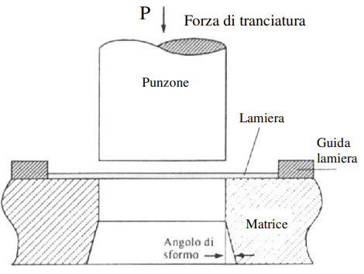

NB: | +20% (× 1,2) per tenere conto degli attriti nello stampo

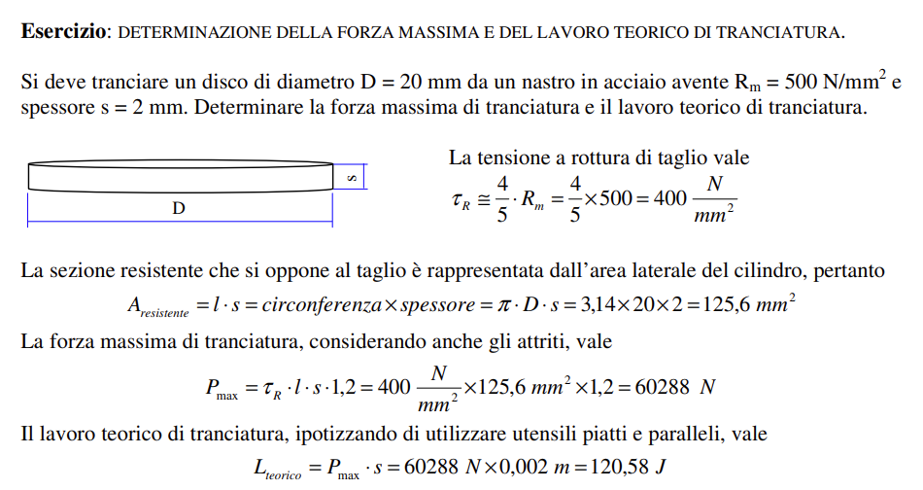

Ipotizzando una velocità di tranciatura di 1 m/s e una corsa del cilindro di 25mm il tempo vale
 |  | tempo | 0.025 | s
La potenza di tranciatura vale |  | Pot. | 4823 | w

ESERCIZIO 1
Si deve tranciare una lamiera in acciaio avente Rm = 500 N/mm2, spessore s = 2 mm e larghezza 20 mm.
Determinare la forza massima di tranciatura e il lavoro teorico di tranciatura.

 |  |  | tR = | 400 | N/mm2

LA sezione resistente vale: |  | Ares | 40 | mm2
LA forza MAX di tranciatura |  | Pmax | 19200 | N
IL lavoro teorico di tranciatura |  | Lteor. | 38.4 | J
Ipotizzando una velocità di tranciatura di 1 m/s e una corsa del cilindro di 25mm il tempo vale
 |  | tempo | 0.025 | s
La potenza di tranciatura vale |  | Pot. | 1536 | w

ESERCIZIO 2
Si deve punzonare una lamiera in acciaio avente Rm = 500 N/mm2, spessore s = 2 mm con foro 5mm
Determinare la forza massima di tranciatura e il lavoro teorico di tranciatura.

 |  |  | tR = | 400 | N/mm2

La sezione resistente vale: |  | Ares | 31.4 | mm2
La forza MAX di punzonatura |  | Pmax | 15072 | N
IL lavoro teorico di tranciatura |  | Lteor. | 30.144 | J
Ipotizzando una velocità di tranciatura di 1 m/s e una corsa del cilindro di 25mm il tempo vale
 |  | tempo | 0.025 | s
La potenza di tranciatura vale |  | Pot. | 1205.76 | w

